关系图
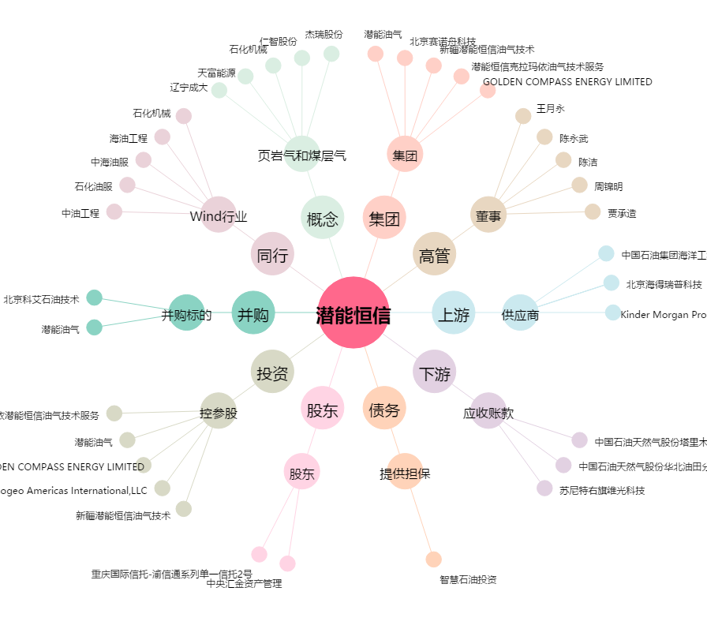
潜能恒信[300191.SZ] - 关系概览图

